상품제안서
네이쳐 심플 골프화 가방 운동화 가방 휴대용 신발가방 | 상품코드: F26137

 |  |  |  |  |  |  | 02-412-0044 | www.easy1.co.kr
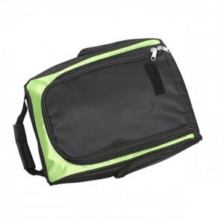

【상세/제작정보】

【인쇄/포장옵션】 | 실크 / 포장불가능

【공급단가】 | 수량 | 50~ | 100~ | 500~ | 1,000~ | 2,000~
*VAT별도 | 단가 | 18,120원 | 17,830원 | 17,400원 | 16,960원 | 16,670원

【상품 URL】 | https://easy1.co.kr:443/src/goods_detail.php?gdno=26137

